Sheet2
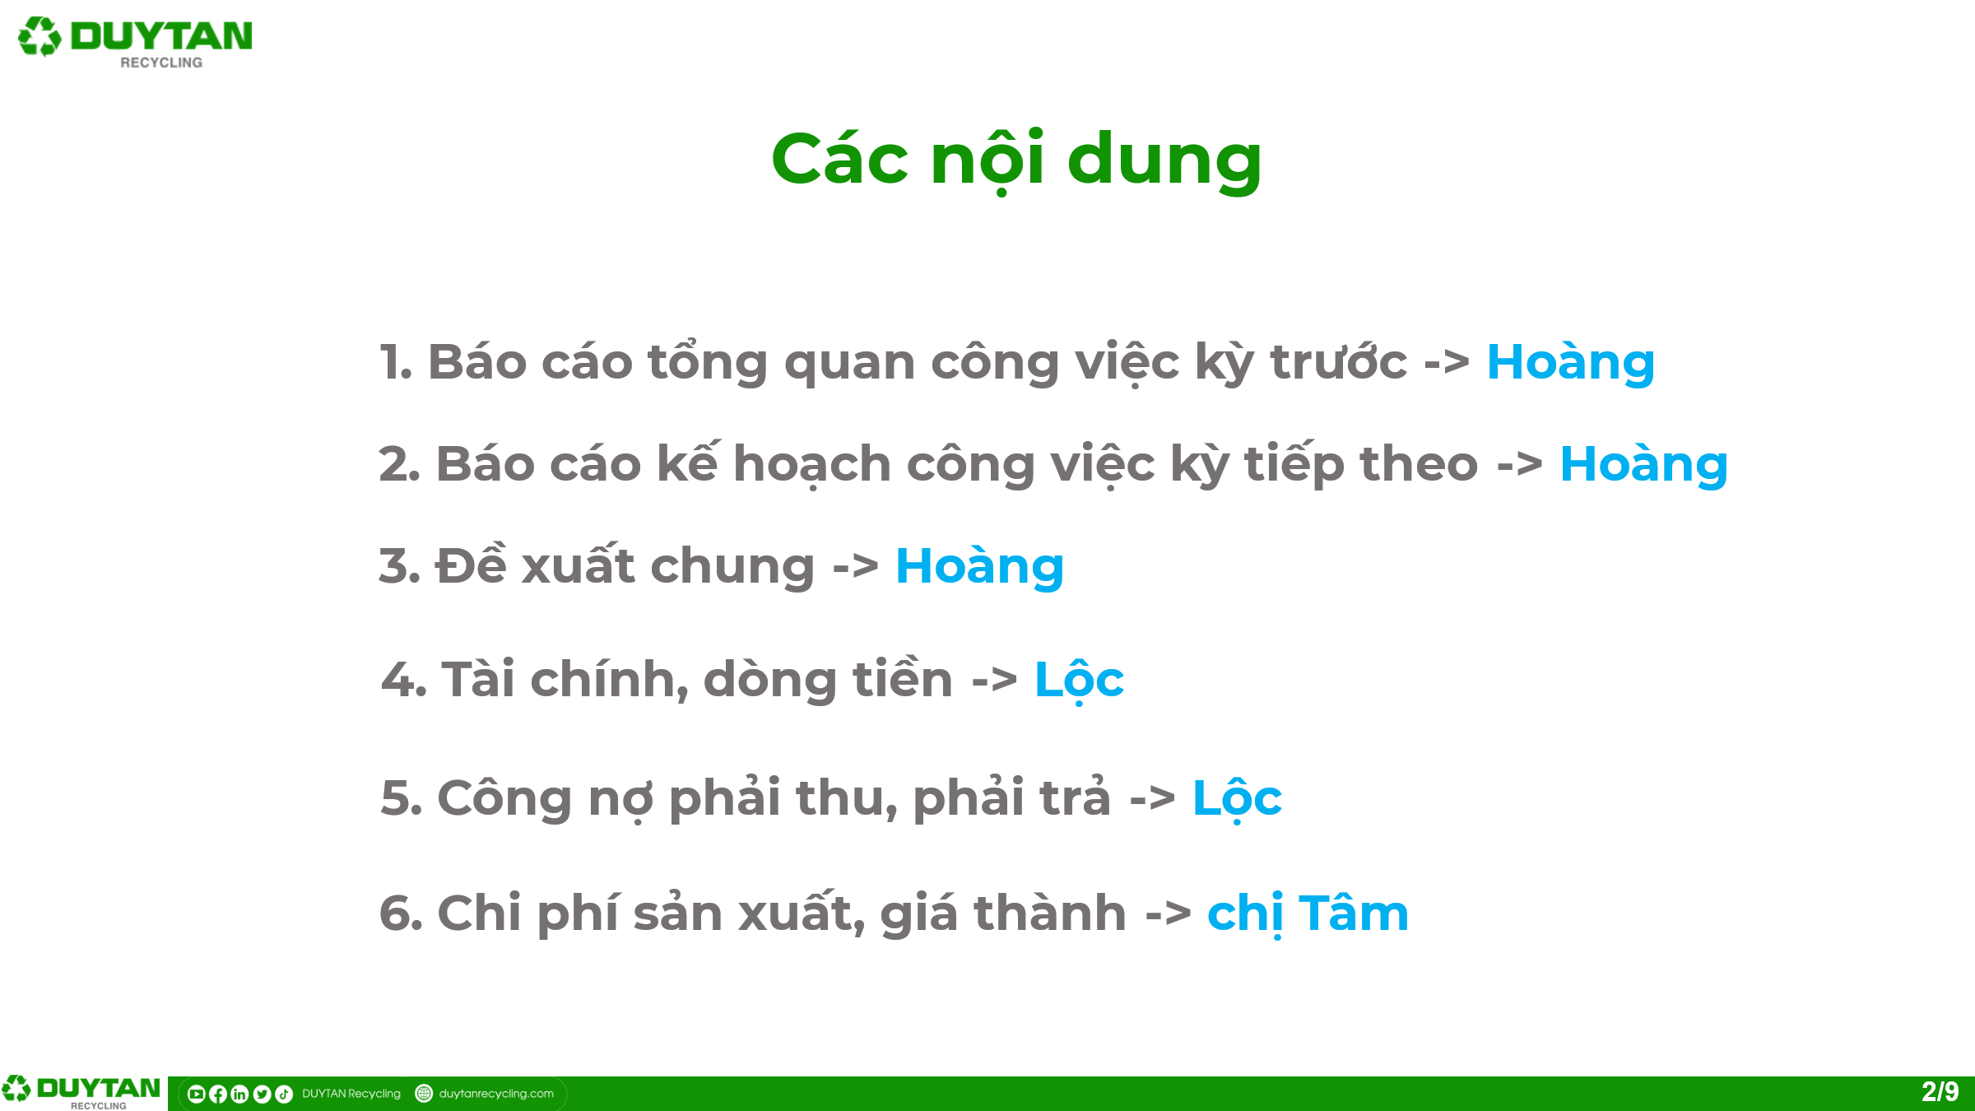
1 | Ngân sách
2 | BOM
3 | Kiểm kê
4 | Khấu hao
5 | Tồn kho | Bán hàng tồn phó sản | Giá cập nhập kho
6 | Qui định lead Kiểm kê
7 | Chạy
8 | Hoàn thuế | 23 tỷ
9 | Kỳ hạn phải trả
10 | Hỗ trợ chuyển đổi thuế | Căn cứ hợp đồng: Phụ lục hợp đồng
11 | TGĐ: thông tin thị trường
12 | Thành lập ban ngân sách: | Thành phần
13 | Giá thành
14 | Giải trình phương pháp giá thành, cơ cấu GT | Báo cáo cùng họp Quốc => trình TGĐ
15 | Chuẩn hóa báo cáo tháng | Báo cáo cùng họp Quốc => trình TGĐ

